Home
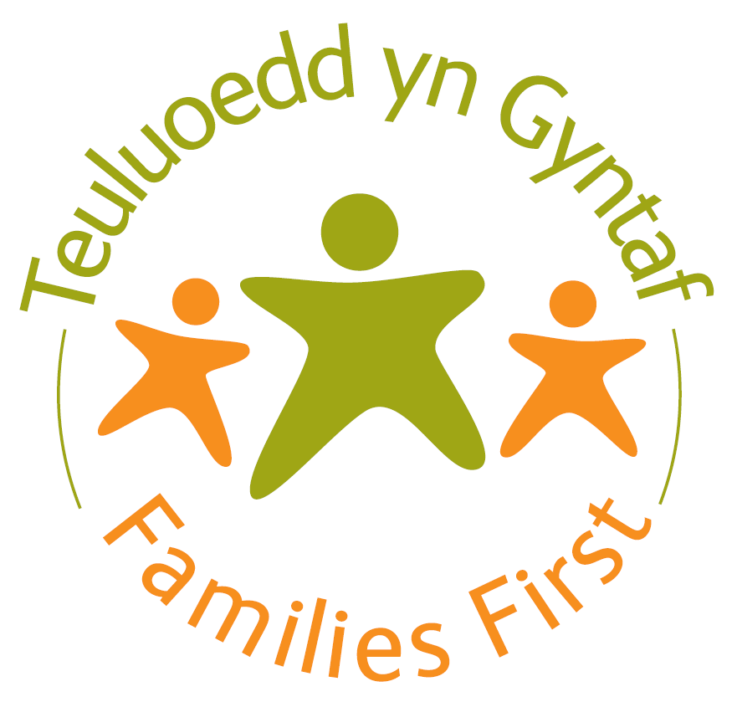


Ffurflen Fonitro Teuluoedd yn Gyntaf

Llywodraeth Cymru sy'n cynnal yr ymarfer casglu data hwn

Choose your preferred language / Dewiswch eich iaith penodol | Cymraeg/Welsh

MANYLION Y DARPARWR

Awdurdod Lleol |  | û

Nodwch enw'r prif gyswllt mewn perthynas â'r adroddiad hwn |  | û
Nodwch rif ffôn i'r cyswllt hwn |  | û
Nodwch gyfeiriad ebost y cyswllt hwn |  | û

Mae'r ffurflen hon wedi cael ei rhannu'n 3 adran:
Prosiectau a Gomisiynwyd
JAFF TAF Chwarterol
Mesurau Perf Cenedlaethol

 |  | Fersiwn 4

